海洋観測速報-基本
八丈海洋観測報告
 | No.2019-9 |  |  |  |  |  |  |  |  |  | 令和元年10月23日

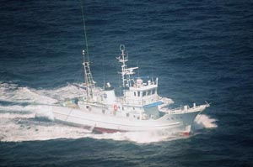

東京都 島しょ農林水産総合センター 八丈事業所

調査指導船「たくなん」
〒100-1511 東京都八丈島八丈町三根4222
TEL：04996-2-0209 FAX：04996-2-3429

調査指導船「たくなん」による八丈島沿岸海洋観測結果と八丈島神湊港における定地水温観測結果についてお知らせします。
黒潮概況 上旬：御前崎沖30°50′Ｎ付近から伊豆諸島海域を北上し、御蔵島付近を北東向きに通過して、房総半島沖に流去した。
 |  | 中旬：御前崎沖31°Ｎ付近から伊豆諸島海域を北上し、御蔵島付近を北東向きに通過して、房総半島沖に流去した。
 |  | 下旬：御前崎沖31′Ｎ付近から伊豆諸島海域を北上し、御蔵島付近を北東向きに通過して、房総半島沖に流去した。

沿岸定点観測：2019年9月2日、3日に八丈島の東西10測点で観測
 |  | St.31～33では表層は「やや高め」～「きわめて高め」、100m以深は「きわめて高め」であった。
 |  | St.34～37では「平年並み」～「やや高め」が中心だが、100m以深に「高め」と「きわめて高め」が点在していた。
 |  | St.38～40では表層は「やや高め」～「高め」、100～300mは「高め」～「きわめて高め」、
 |  | 400～500mは「やや低め」～「高め」であった。

神湊港定地観測 2019年9月1～30日、午前9時に神湊港内にて観測
 |  | 上旬「やや高め」、中旬～下旬「やや低め」で推移。
※平年並み-0.5～+0.5 やや高め+0.5～+1.5 高め+1.5～+2.5 きわめて高め+2.5～
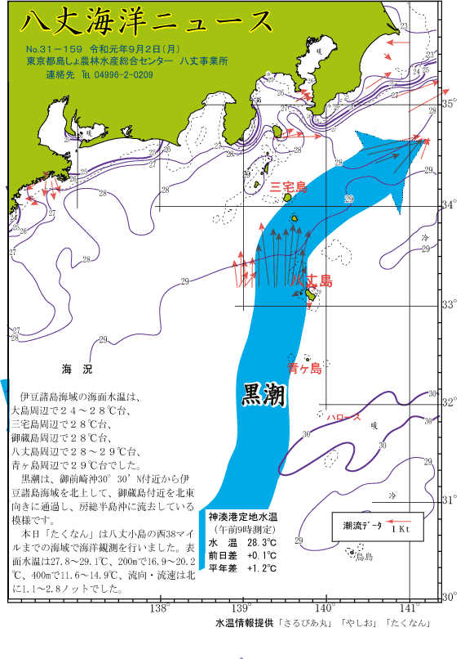
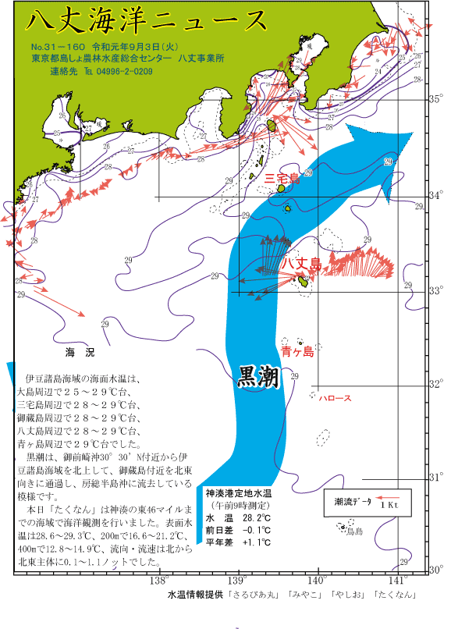
やや低め-0.5～-1.5 低め-1.5～-2.5 きわめて低め-2.5～
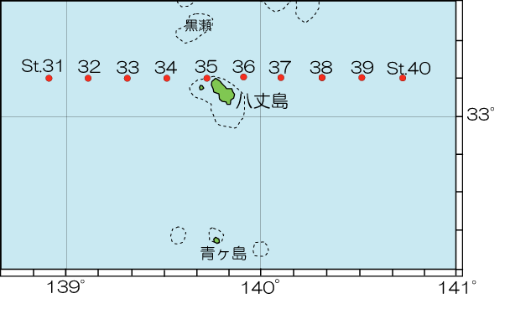

 |  |  |  |  |  |  | 図2 沿岸観測当時の黒潮流路
 |  | 図1 八丈島沿岸観測定点位置 |  |  |  |  | 八丈海洋ニュース№31-159(9/2号)および№31-160(9/3号)より

表1 八丈島沿岸定点観測結果

観 測 点 |  | Sｔ.31 | Sｔ.32 | Sｔ.33 | Sｔ.34 | Sｔ.35 | Sｔ.36 | Sｔ.37 | Sｔ.38 | Sｔ.39 | Sｔ.40
観測月日 |  | 2019-09-02 | 2019-09-02 | 2019-09-02 | 2019-09-02 | 2019-09-02 | 2019-09-03 | 2019-09-03 | 2019-09-03 | 2019-09-03 | 2019-09-03
北 緯 |  | 33゜10’ | 33゜10’ | 33゜10’ | 33゜10’ | 33゜10’ | 33゜10’ | 33゜10’ | 33゜10’ | 33゜10’ | 33゜10’
東 経 |  | 138゜55’ | 139゜07’ | 139゜19’ | 139゜31’ | 139゜43’ | 139゜55’ | 140゜07’ | 140゜19’ | 140゜31’ | 140゜43’
水温 ℃ | 0ｍ | 29.1 | 28.9 | 28.8 | 27.8 | 28.1 | 28.6 | 28.9 | 28.9 | 29.3 | 29.2
 | 100ｍ | 22.4 | 23.3 | 24.5 | 24.8 | 22.2 | 22.3 | 25.0 | 26.1 | 25.2 | 25.1
 | 200ｍ | 19.1 | 20.2 | 18.5 | 16.9 | 18.4 | 16.7 | 17.9 | 20.4 | 21.2 | 19.0
 | 300ｍ | 16.8 | 16.3 | 16.3 | 13.3 | 14.6 | 14.1 | 15.9 | 16.6 | 17.1 | 17.1
 | 400ｍ | 14.9 | 13.1 | 12.3 | 11.6 | 12.3 | 13.3 | 12.9 | 13.6 | 12.8 | 14.9
 | 500ｍ | 11.7 | 11.6 | 10.1 | - | - | - | - | - | 8.8 | 10.9
流向 ° |  | 355 | 356 | 351 | 357 | 358 | 123 | 46 | 11 | 9 | 58
 | 観測値 | 平年値
2012-09-01 | 28.2 | 27.24
2012-09-02 | 28.3 | 27.15
2012-09-03 | 28.2 | 27.10
2012-09-04 | 28 | 27.12
2012-09-05 | 27.9 | 27.05
2012-09-06 | 27.7 | 26.89
2012-09-07 | 27.9 | 26.74
2012-09-08 | 27.7 | 26.83
2012-09-09 | 26.8 | 26.89
2012-09-10 | 27 | 26.77
2012-09-11 | 27.5 | 26.71
2012-09-12 | 27.5 | 26.49
2012-09-13 | 25.2 | 26.65
2012-09-14 | 25.5 | 26.69
2012-09-15 | 25.6 | 26.84
2012-09-16 | 25.7 | 26.51
2012-09-17 | 26.4 | 26.60
2012-09-18 | 26 | 26.68
2012-09-19 | 25.7 | 26.67
2012-09-20 | 24.8 | 26.62
2012-09-21 | 25.3 | 26.70
2012-09-22 | 25.9 | 26.83
2012-09-23 | 27.1 | 26.57
2012-09-24 | 26.3 | 26.37
2012-09-25 | 25.5 | 26.20
2012-09-26 | 24.8 | 26.15
2012-09-27 | 24.8 | 26.11
2012-09-28 | 24.7 | 26.16
2012-09-29 | 24.6 | 26.00
2012-09-30 | 25.5 | 25.73
流速 kt |  | 1.1 | 1.3 | 2.8 | 2.7 | 2.2 | 0.1 | 1.0 | 0.9 | 1.1 | 1.1
 |  |  |  |  |  |  |  |  | ※赤字は平年より高め(+1.5℃～)、青字は平年より低め(～-1.5℃)
月平均水温
八丈島9月26.4℃

